Area
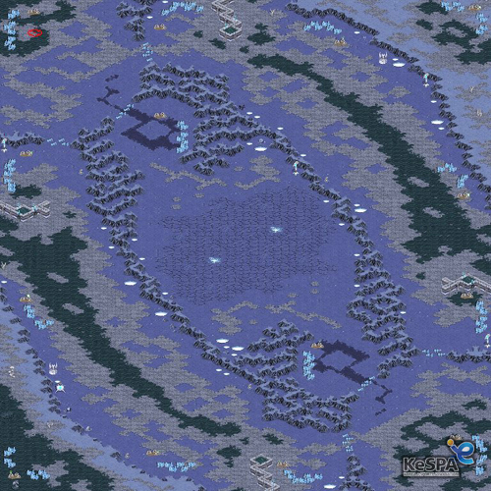
Area |  | 대칭구조 | 1. 폐쇄된 연구소 2. 오래된 기숙사 A동, B동 3. 쓰레기장 4. 오염된 숲 5. A 선착장, B 선착장 6. 도로 7. 작은 집 8. 큰 집 |  |  | 1. 덤불 2. 나무 1,2,3 3. 돌 4. 풀 |  | 1. 고속도로 2. 땅 3. 해안가 땅 4. 돌 재질(절벽)

동쪽 | 평지가 펼쳐져 있으며 해안가와 숲의 경계에 조그만 숲이 우거져 있다. 건물들은 주로 평지에 위치함. 건물안에서 주로 파밍 | 연구소와 거주지역이 밀집되어 있는 지역이다. 가방, 음식, 총기, 총기 파츠,의료아이템을 획득 가능.

 |  | 중앙 전장은 다른 지역보다 지대가 높으므로 전략적으로 활용 가능

 |  | 2시 4시 7시 10시에는 거대한 동물이 존재하며 잡으면 특수효과 부여

서쪽 | 동쪽과 비슷한 지형과 건물구조

 |  |  |  |  | 동물 사냥, 부 전장

 |  |  |  |  | 동쪽의 해안이 이어져 있으며 북쪽으로 갈 수록 긴 나무가 존재한다. 기본적으로 고도가 높아 해안가와 절벽으로 나뉜다.
 |  | 게임의 진행
남쪽 | 낮은 언덕과 덤불과 나무들로 이루어져 있으며 언덕 아래에는 해안가가 펼쳐저 있다. | (동,서)아이템 파밍 -> (남,북) 동물 사냥, 부 전장 동물 사냥으로 캐릭터 성장 -> 지형적으로 유리한 중앙지역 확보를 위해 중앙으로 이동, 주 전장 주 전장에 가끔 특수아이템 배치

 |  |  | 아이템 파밍, 안전지대 | 동쪽과 비슷한 평지 위주의 지형과 건물구조 | 거주지역, 식생 오염된 숲, 도로,작은 집, 큰 집 주 전장 다른 지역보다 고지대 |  | 평지가 펼쳐져 있으며 해안가와 숲의 경계에 조그만 숲이 우거져 있다. 건물들은 주로 평지에 위치함. 건물안에서 주로 파밍 |  | 아이템 파밍, 안전지대

북쪽 | 동쪽의 해안이 이어져 있으며 북쪽으로 갈 수록 긴 나무가 존재한다. 기본적으로 고도가 높아 해안가와 절벽으로 나뉜다. | 스타크래프트 맵 모티브 제작

 |  | 동물이라는 유한한 자원 |  |  | 낮은 언덕과 덤불과 나무들로 이루어져 있으며 언덕 아래에는 해안가가 펼쳐저 있다.

 |  | 아이템 파밍 후 동물 사냥을 통한 캐릭터 성장

 |  | 고지전 형식의 중앙 점령 전투?
 |  |  |  |  | 동물 사냥, 부 전장

